Descriptors count
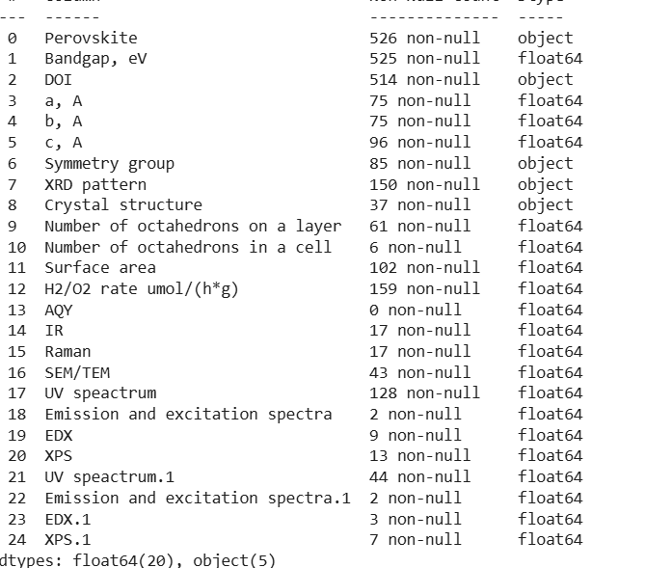
Удельная площадь поверхности | 102
Параметры элементарной ячейки | 96
Пространственная группа симметрии | 85
Скорость выделения водорода | 79
UV-vis спектры | 44
SEM/TEM фотографии (размер частиц) | 43
Кристаллическая структура | 37
ИК спектр | 17
Спектр комбинационного рассеяния | 17
XPS спектры | 13

Symmetry groups
Fm3m | 1 | C |  | cubic | 1
A21am | 13 | O |  | orthorhombic | 24
Cmcm | 1 | O |  | tetragonal | 60
Imma | 2 | O
Распределение данных по сингониям
Immm | 1 | O
P212121 | 5 | O
Pbnm | 1 | O
Pmaa | 1 | O | 24
I4/mmm | 25 | T
Ia1/acd | 2 | T
P4/mbm | 1 | T
P4/mmm | 28 | T
P4212 | 1 | T
P42212 | 1 | T
P42412 | 2 | T | 60

 | 85

Dopants
Кол-во образцов
Допант | Кол-во образцов
CdS | 2 | 194 MP_ID (52 нет в COD)
ZnS | 2 | 148 COD_ID (6 нет в MP)
Co | 1
CuO | 2
In | 5 | Materials Project | 194
N | 17 | Crystallography Open Database | 148
Pt | 21
Rh | 2
С допантом | 52
Без допанта | 473

Materials Project ID | 194
Без ID | 331

